测试环境信息
测试环境过期时间：2018-3-3
物理机器信息
安装： ESXi_6.5.0.update1
用户： root
密码： sun801228.
IP : 172.26.32.229
CPU : Xeor E5-2620 v4 2.10GHz
硬盘： 1.8T
内存： 32G

安装虚拟机信息 ESXi
1. vSphere_ESXi_1
用户： root
密码： vmware1.
CPU ： 6核心
内存： 8GB
硬盘： 200G
IP ： 172.26.32.1

2. vSphere_ESXi_2
用户： root
密码： vmware2.
CPU ： 6核心
内存： 8GB
硬盘： 200G
IP ： 172.26.32.2

3. vSphere_ESXi_3
用户： root
密码： vmware3.
CPU ： 6核心
内存： 8GB
硬盘： 200G
IP ： 172.26.32.3

安装虚拟机信息 (Vmware vCenter Server Appliance)
主机名： Bogon
类型： vCenter Server with an embedded Platform Services Controller(嵌入环境集成PSC)
产品： VCSA
版本： 6.5.0.13000
IP ： 172.26.32.89
用户名： root
密码： root@vcsa
SSO： administrator@vsphere.local
密码： SSO@vcsa1.
访问： https://172.26.32.89:5480
https://172.26.32.89
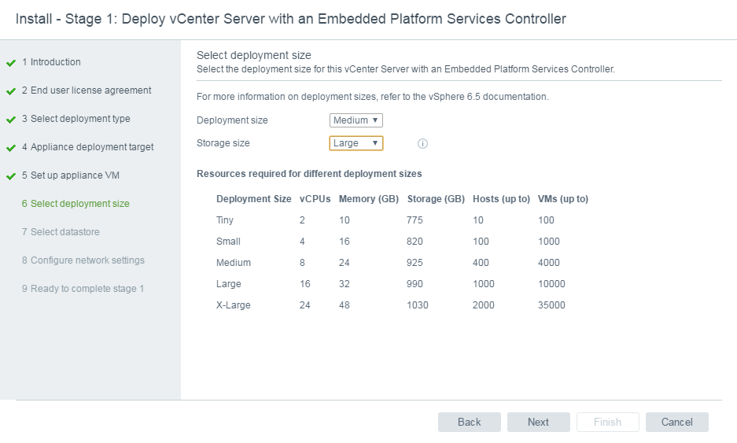

安装虚拟机信息 Openfiler
用户： root
密码： 801228
IP ： 172.26.32.7
磁盘： 8G + 189G
内存： 512M
平台： https://172.26.32.7:446
用户： openfiler
密码： password

iSCSI Target
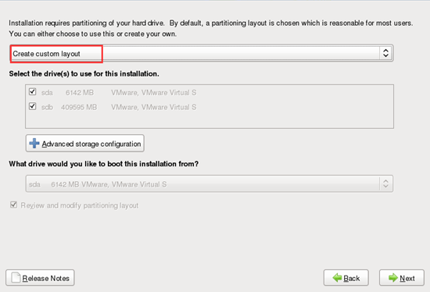
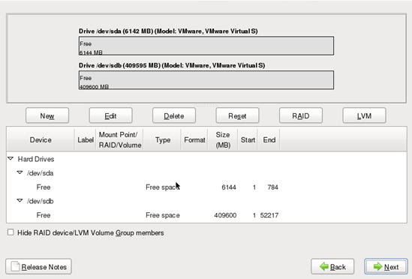
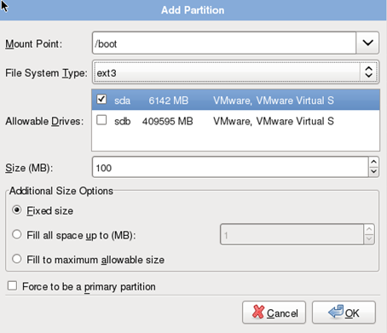
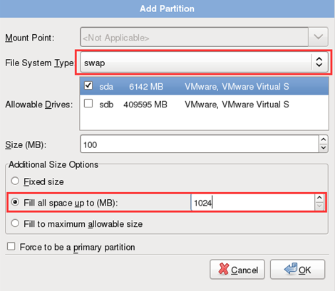
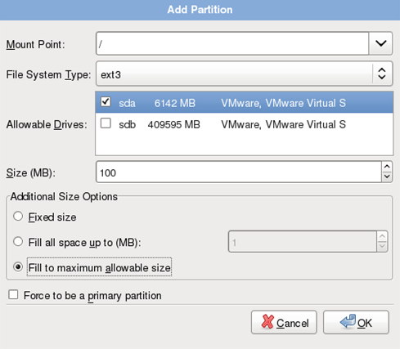
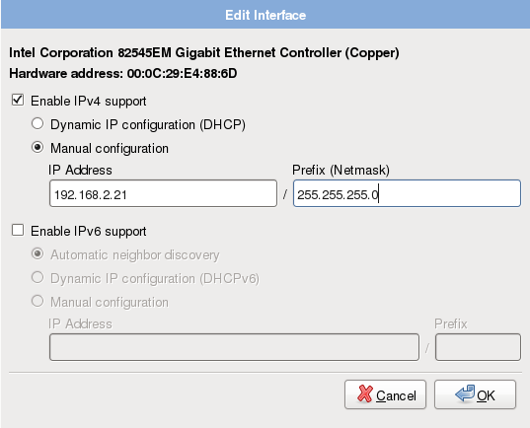
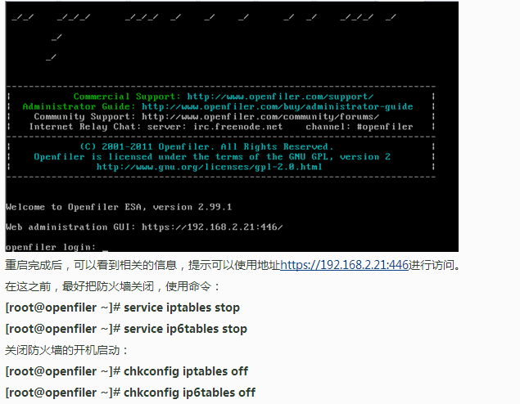
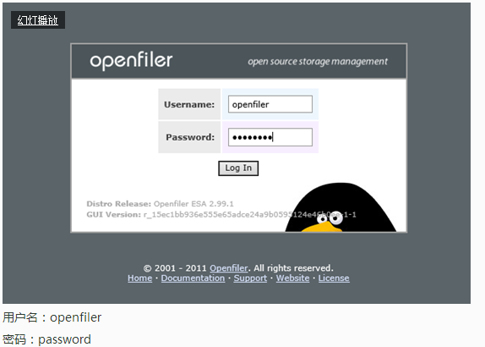
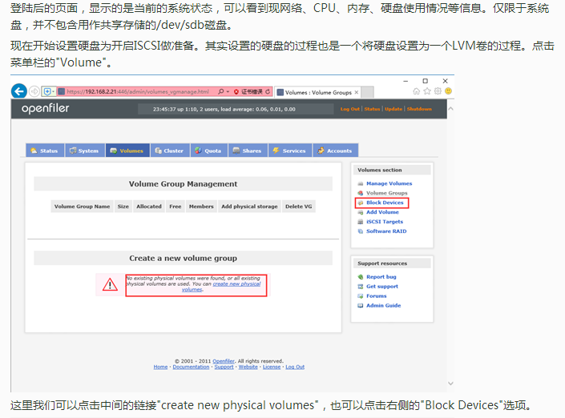
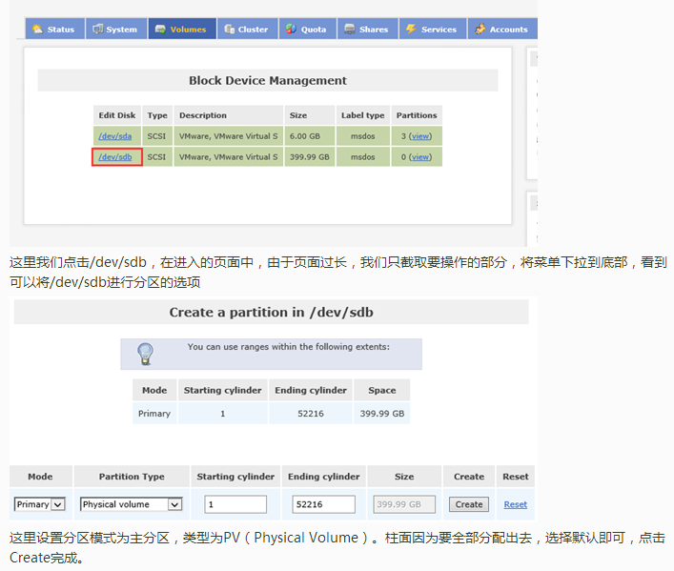
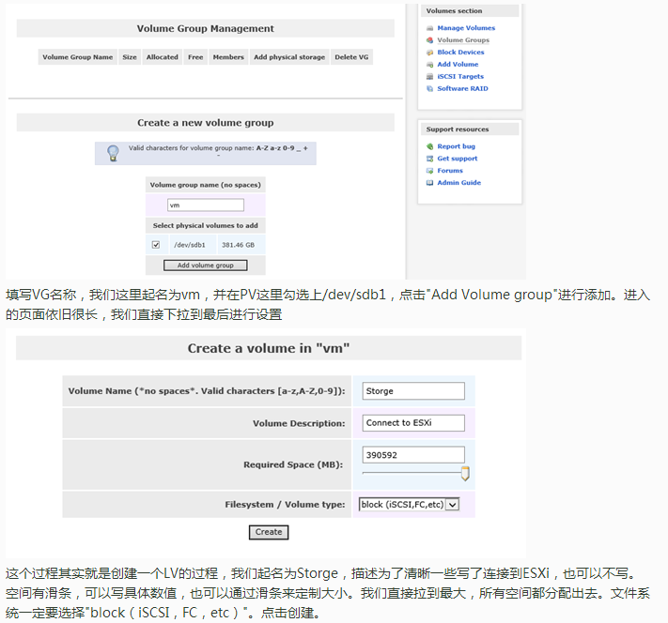
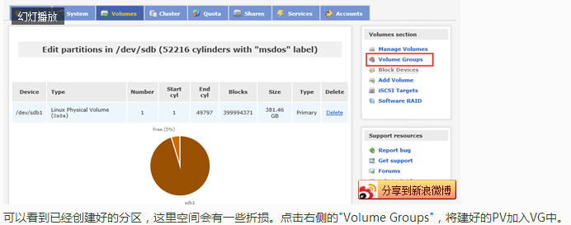
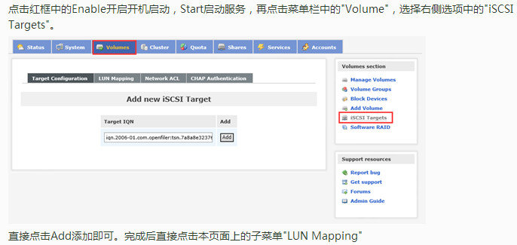
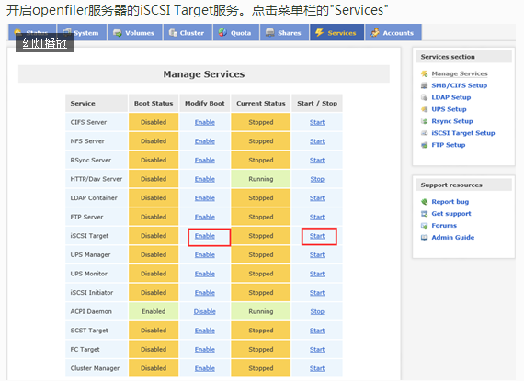
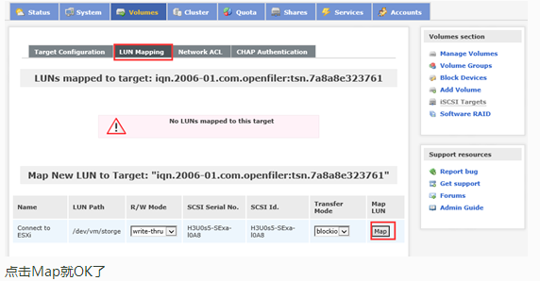
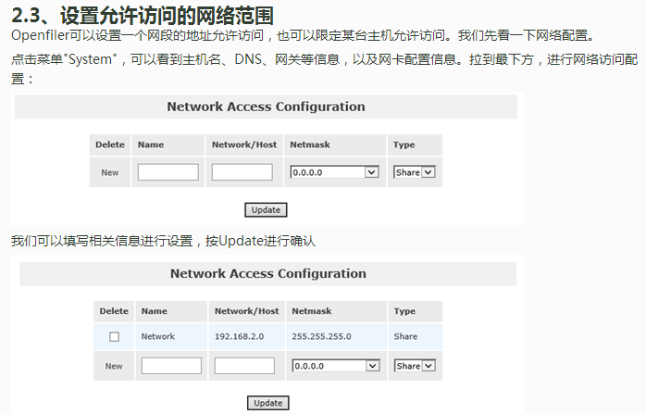
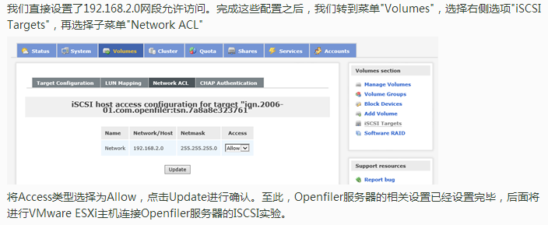
iSCSI
目前主流的NAS都支持iSCSI Target服务，要很好的应用和理解这个服务，有必要对一些术语作一些最基本的了解。
iSCSI会在IP网络上执行SCSI指令，供数据在网络上进行传输，它是一种以因特网通讯协议为架构的储存空间网络化标准规格，适合用来链接许多数据储存设备。
每个办公室每个家庭都有一台NAS并不是奢望。可以试想一下，今后的PC，只需要用SSD做个系统盘就可以了，而数据盘可以直接通过iSCSI服务在NAS上建立虚拟盘实现
iSCSI Target服务提供数据集中化存取，且以区块为单位的数据存储空间，不仅简化存储空间管理的步骤、优化存储空间的使用，同时也增添了存储空间的弹性。它将SCSI指令通过网络分享出去
对客户端而言，会让你感觉计算机彷佛连接一个本地硬盘，可通过本地端计算机操作系统来管理。事实上，新增的磁盘是NAS上的虚拟硬盘。因为硬盘是虚拟的，因此不必再为计算机添加额外硬件

在iSCSI Target服务中，涉及到三个名词：
1.iSCSI initiator
在计算机与存储装置关连中，你的计算机被称为“iSCSI initiator”（iSCSI启动器），因为它开启链接至存储装置。
2.iSCSI Target
它概念类似于一种联机接口，当iSCSI启动器联机至iSCSI Target时，iSCSI Target上连结的所有LUN也会联机至客户端的操作系统。
3.iSCSI LUN
在iSCSI环境中的LUN实际上就是经过编号的硬盘或是实体硬盘所建立的一个储存空间，它是真正的存储实体。用户可以在这些iSCSI LUN上建立并管理文件

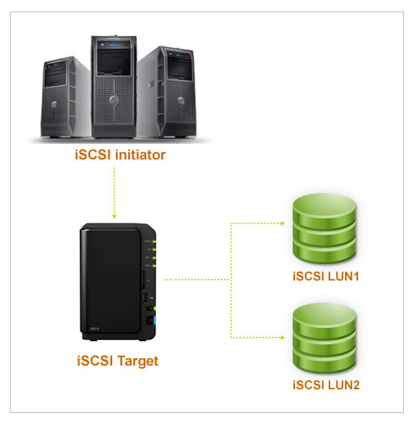

Openfiler的安装
Openfiler 由rPath Linux驱动，它是一个基于浏览器的免费网络存储管理实用程序，可以在单一框架中提供基于文件的网络连接存储 (NAS) 和基于块的存储区域网 (SAN)。
Openfiler 支持 CIFS、NFS、 HTTP/DAV 和 FTP

vSphere
Vmware vSphere
vSphere 业界领先虚拟化平台，两核心组件为 ESXi 和 vCenter Server

许可证授权对比
https://www.vmware.com/cn/products/vsphere.html

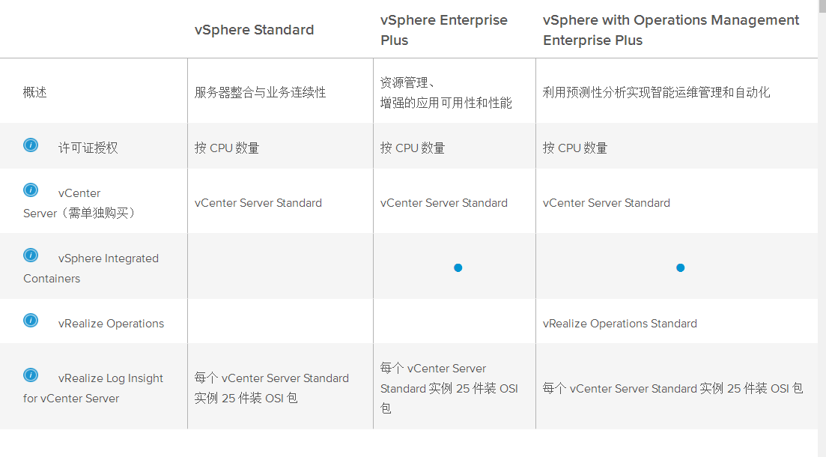

产品定价参考
https://www.vmware.com/cn/products/vsphere.html

vSphere Update Manager
vSphere 虚拟架构组件,需要单独安装,可以安装一台独立虚拟机
可以安装在 vCenter Server虚拟机
vCenter Server (VCSA6.5)版本已经集成

vMotion
vSphere 实时迁移能够在不需要停机的情况下将整台虚拟机在物理服务器之间转移

Active Directory 集成
可将 vSphere ESXi 主机加入到 Active Directory 域中。添加后，可由 Active Directory 负责用户的验证，无需在每台主机上创建本地用户帐户。

VMFS

vSphere Date Protection

ESXi
vSphere ESXi (vSphere ESXi hypervisor) 来源：https://www.vmware.com/cn/products/esxi-and-esx.html
VMware ESXi 是一款行业领先、专门构建的裸机 hypervisor。ESXi 直接安装在物理服务器上，并将其划分为多个逻辑服务器，即虚拟机。
客户可以将 ESXi 用作免费的 vSphere Hypervisor，也可以将其用作付费 vSphere 版的一部分。

ESXi 安装配置要求
1.处理器:
支持2006年9月以后发布64位x86处理器，要求注意必须支持 CPU 虚拟化(Intel VT-x 或 AMD RVI)技术。
2.内存:
要求物理服务器(生产环境使用)具有 8GB 以上，后续部署安装 vCenter Server 使用虚拟机，应安装内存 32GB 以上
3.网卡:
要求物理服务器具有2千兆以上的网卡,对于使用VSAN软件定义存储环境，推荐万兆以上网卡
4.存储适配器:
支持存储适配器包括 SCSI 适配器、光纤通道适配器、聚合的网络适配器、ISCSI适配器或内部 RAID 控制器
5.磁盘:
支持主流的 SATA、SAS、SSD环境上安装，支持 SD卡、U盘介质安装
6.品牌服务器安装文件
对于比较新的品牌服务器，可以使用厂商发布 OEM 版本 ESXi ISO 文件

ESXi6.5 三种安装模式
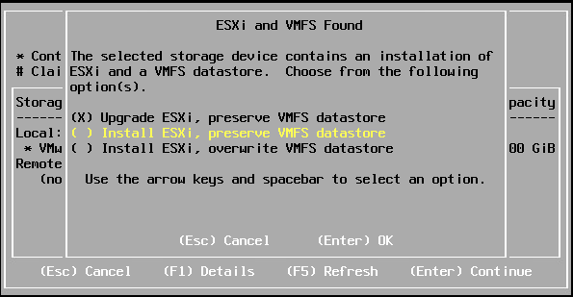

ESXi6.5 主机其他常用设置
1. 重置管理网络
在某些情况，对ESXi主机进行调整，vSphere Client 工具无法连接。 F2 -> "Restart Managenmeng Network"
2. 网络配置恢复
网络配置方面设置恢复到出厂 F2 -> "Network Restore Option"
(1) Restore Network Settings
(2) Restore Standard Switch
(3) Restore vDS (恢复分布式交换机)
3. 系统配置恢复
执行操作后ESXi主机所有配置文件全部清除,恢复初始状态，主机安装时的密码清空 F2 -> "Reset System Configuration"

组成虚拟机文件
虚拟机由一组离散文件组成
1.配置文件
文件命名规则: <虚拟机名称>.vmx
文件记录操作系统版本、内存大小、硬盘类型大小、虚拟网卡MAC地址信息
2.交换文件
文件命名规则: <虚拟机名称>.vswp
类似Windows系统虚拟内存文件
3.BIOS文件
文件命名规则: <虚拟机名称>.nvram
产生虚拟机专门 BIOS
4.日志文件
文件命名规则: vmware.log
虚拟机日志文件
5.磁盘描述文件
文件命名规则: <虚拟机名称>.vmdk
虚拟机磁盘描述文件，不是虚拟机磁盘文件
6.磁盘数据文件
文件命名规则: <虚拟机名称>.flat.vmdk
虚拟机使用虚拟磁盘，实际所用磁盘容量文件
7.挂起状态文件
文件命名规则: <虚拟机名称>.vmss
虚拟机进入挂起状态产生文件
8.快照数据文件
文件命名规则: <虚拟机名称>.vmsd
创建虚拟机快照产生的文件
9.快照状态文件
文件命名规则: <虚拟机名称>.vmsn
如果虚拟机快照包括内存状态，就会产生此文件
10.快照磁盘文件
文件命名规则: <虚拟机名称>.delta.vmdk
使用快照时原 vmdk 会保持原状态同时产生 delta.vmdk 文件,所有操作是在 delta.vmdk 上产生
11.模板文件
文件命名规则: <虚拟机名称>.vmtx
虚拟机创建模板产生

虚拟机磁盘类型

1.Thick Provision Lazy Zeroed (厚盘延迟置零)
所有空间保留，原有数据不删除
2.Thick Provision Eager Zeroed (厚盘数据置零)
所有空间保留，数据格式化，磁盘性能较好
3.Thin Provision (精简磁盘模式)
随数据增加而增加，节省占用磁盘空间，创建后可变为厚盘

虚拟机磁盘模式

vMotion
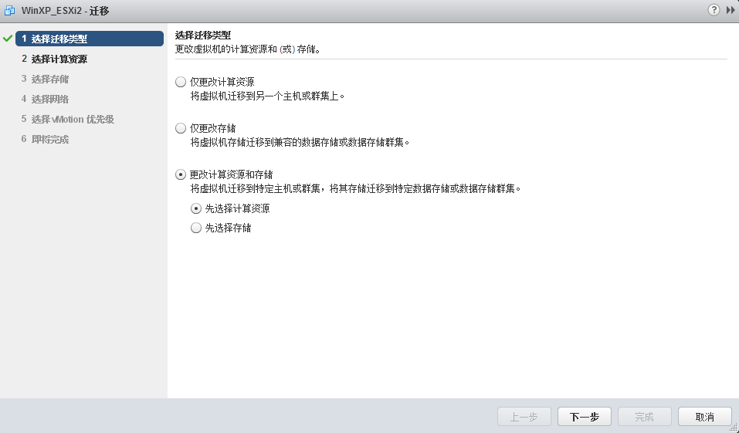
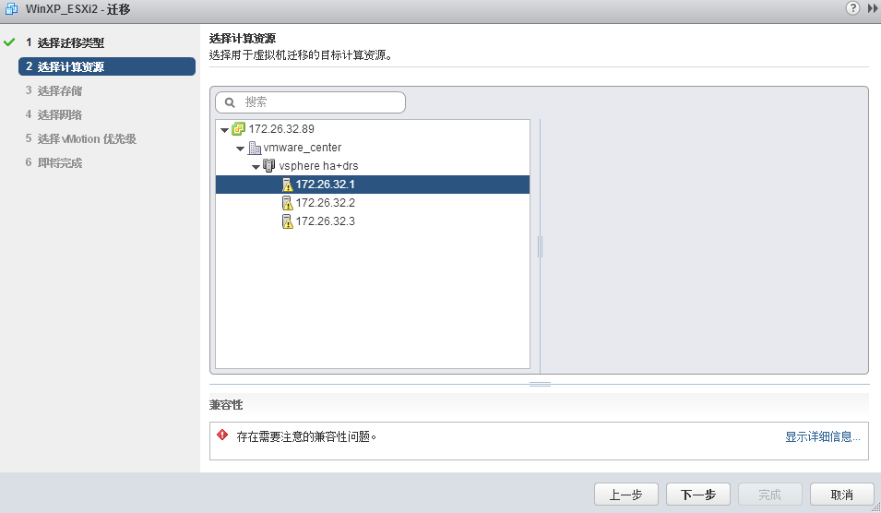
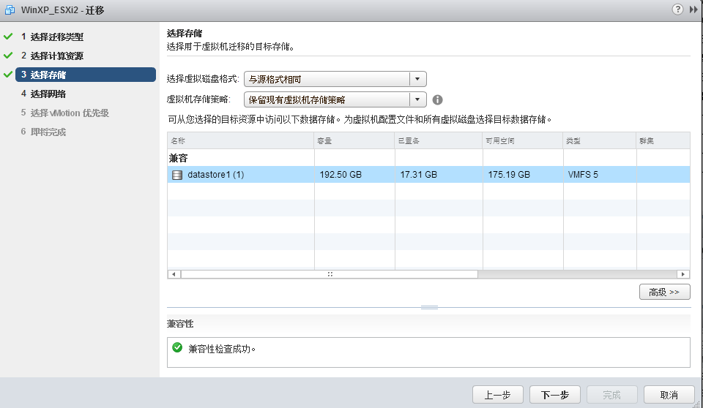
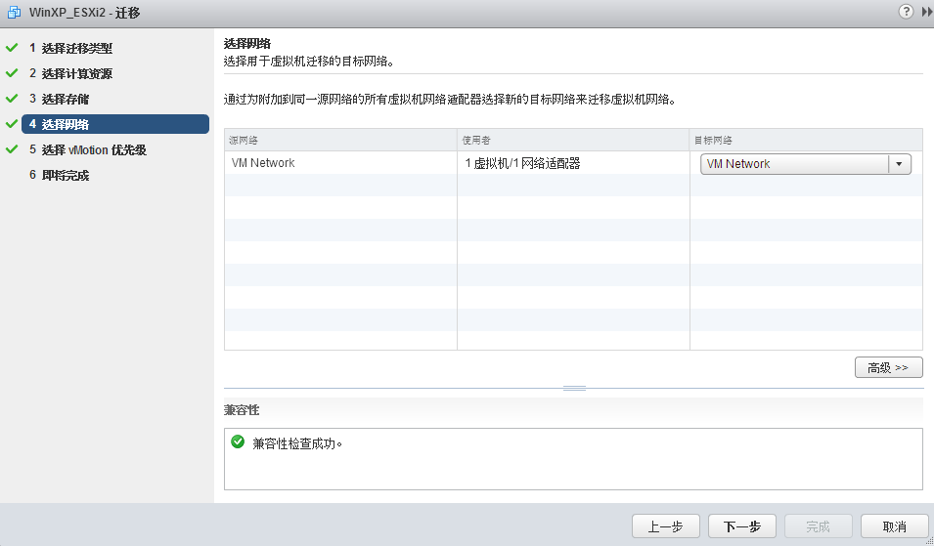
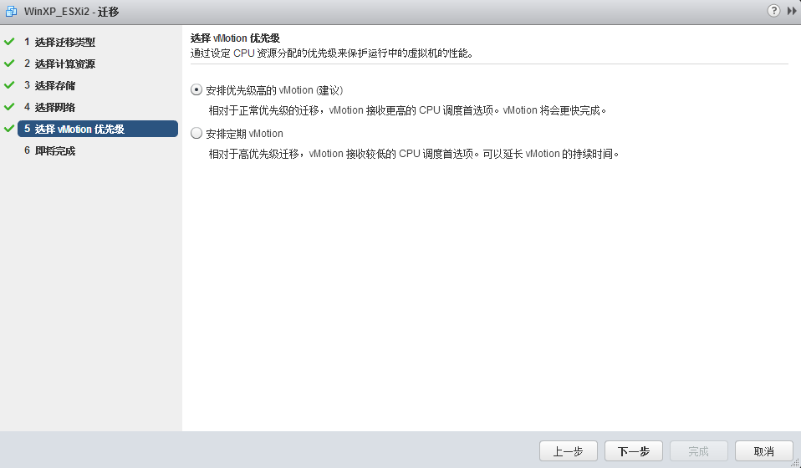
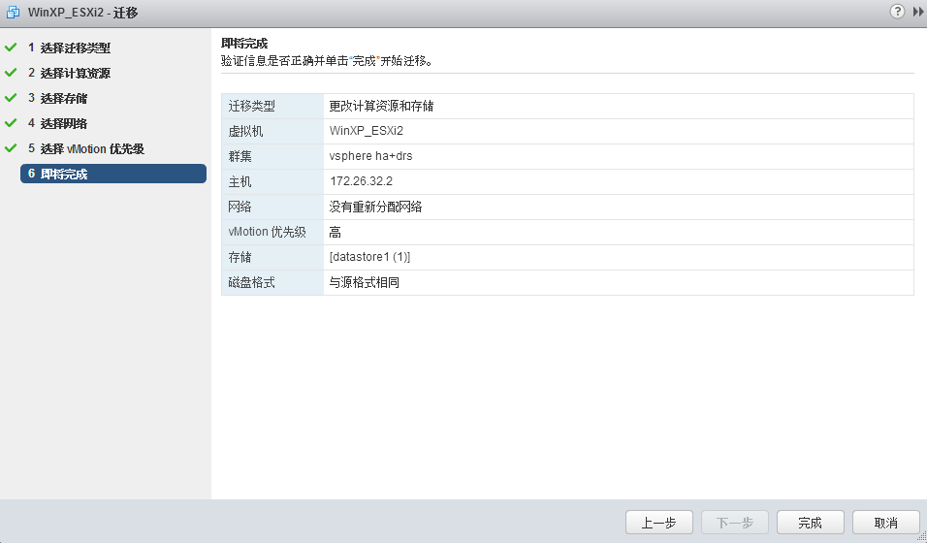
vMotion
可以将正在运秆的虚拟机在不中断业务的情况下，从一台 ESXi 主机移到另一台 ESXi 主机上 (迁移虚拟机存储)
这样可以提高虚拟机高可用性

vMotion 迁移的原理
原理就是在激活 vMotion 后,系统先将源ESXi主机上的虚拟机内存克隆到目标ESXi主机上，接管虚拟机硬盘文件，
当操作完成后，在目标ESXi上激活虚拟

vMotion 迁移虚拟机要求
1.虚拟机所有文件必须存放在共享存储上
2.虚拟机不能与装载了本地映像的虚拟设备连接
3.虚拟机不能与没有连接上外部网络的虚拟交换机连接
4.虚拟机不能配置CPU关联性
5.如果虚拟机使用的是 RDM, 目标主机必须能够访问 RDM
6.如果目标主机无法访问虚拟机的交换文件, vMotion 必须能够创建使用目标主机可以访问的交换文件,然后才开始迁移

迁移对主机要求
1.源主机和目标主机CPU功能集必须兼容,可以使用增强型vMotion兼容性(EVC)或隐藏某些功能
2.至少1千兆网卡,千兆网卡可以同时进行4个并发 vMotion 迁移,万兆网卡可以同时进行8个迁移
3.对相同物理网络的访问权限
4.能够看到虚拟机使用的所有的存储能力，每个 VMFS 数据存储可以同时进行128个 vMotion 迁移

使用 vMotion 迁移虚拟机
1.在需要迁移的虚拟机上单击鼠标右键,选择 "迁移" 命令
2.迁移有3个选项,仅更改计算资源,仅更改存储,更改计算资源和存储,选择 "仅更改计算资源"
3.选择需要将虚拟机迁移目标 ESXi主机,系统会进行兼容性校验,成功后单击 "下一步" 按钮
4.确认是否需要迁移虚拟机网络,单击 "下一步" 按钮
5.选择迁移虚拟机的优先级,默认使用 "安排优先级高的 vMotion (建议)" 单选项,单击 "下一步" 按钮
6.确认虚拟机进行迁移的参数是否正确,单击 "完成" 按钮

网络
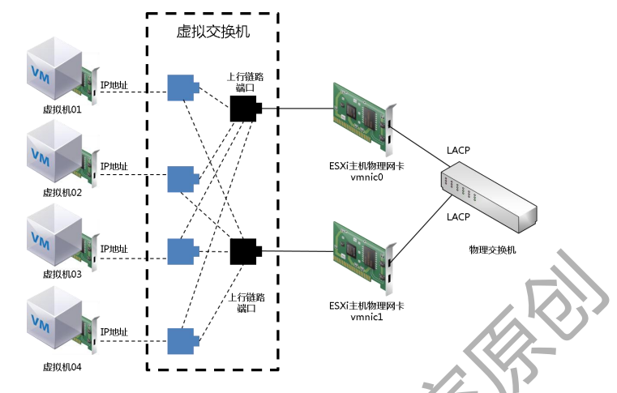
主机通讯原理
ESXi主机通过模拟出一个 Virtual Switch (虚拟交换机)对外进行通信，其功能相当于一台传统二层交换机.

主机网络组件
1.Standard Switch
中文为标准交换机(vSS).它是由 ESXi 主机虚拟出来的交换机,在安装完成 ESXi 后,系统会自动创建一个标准交换机 vSwitch0,
这个虚拟交换机主要是提供管理、虚拟机与外界通讯等功能.在生产环境,会根据应用需要,创建多个标准交换机对各种流量进行分离,提供冗余及负载均衡
2.Distributed Switch
中文为分布式交换机(vDS).Vmware从 4.0 版本后推出的新一代网络交换机,它是横跨多台 ESXi主机的交换机
如果 ESXi 主机数量较多, vSS 就不使用了，会增大管理人员工作量,应该选择使用 vDS . 可根据实际情况创建多个端口
3.vSwitch Port
中文虚拟交换机端口.默认情况下,一个vSwitch的端口数为120,
在 ESXi5.5 和 6.0版本中,最大可以设置4088个端口
4.Port Group
中文为端口组.在一个vSwitch中,可以创建一个或多个 Port Group,并且针对不同的 Port Group 进行 Vlan,
以及流量控制等方面的配置,然后将虚拟机归入不同的 Port Group,这样可以提供不同优先级的网络使用率.
5.Virtual Machine Port Group
中文虚拟机端口组.在 ESXi系统安装完成后,系统自动创建的 vSwitch0 上默认创建一个虚拟机端口组,用于虚拟机外部通信使用.
生产环境中,会配置将管理网络与虚拟机端口组进行分离
6.Vmkernel Port
在 ESXi 主机网络中是一个特殊的端口, Vmware 对其的定义为运行特殊流量端口,比如管理流量、iSCSI流量、NFS流量、vMotion流量等,
与虚拟端口不同时, Vmkernel Port 必须配置IP地址.

ESXi主机网络 NIC Teaming
如果 ESXi 主机的虚拟交换机只使用一个物理网卡,那么就存在单点故障,当这个物理网卡故障那么整个网络将中断, ESXi主机服务就全部停止.
对于虚拟交换机来说,负载均衡是必须要考虑,多物理网卡情况下负载均衡有下面几种凡事.
1.Origination Virtual Port ID
基于源端口负载均衡, ESXi知己网络默认的负载均衡方式, 这种方式系统会将虚拟机网卡与虚拟交换机所属的物理网卡进行对应和绑定,
绑定后虚拟机流量始终走虚拟交换机分配的物理网卡,不管这个物理网卡流量是否过载,除非当分配的这个物理网卡故障后才会尝试走
另外活动的物理网卡,不属于动态负载均衡方式,但可以实现冗余功能.如下图网卡出现故障时才会选择另外网卡进行数据连接

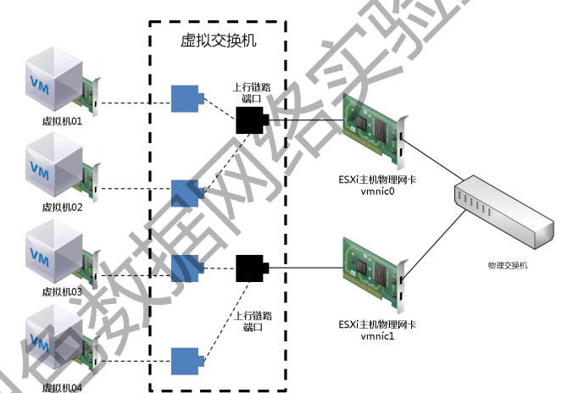

2.Source MAC Hash
基于源 MAC 地址哈希算法负载均衡,如果虚拟机只是用一个物理网卡,那么他的源 MAC 地址是不会发生任何变化,不管这个物理网卡是否过载,
除非当分配的物理网卡故障后才尝试走另外活动的物理网卡. 基于源 MAC 地址负载均衡有另外一种实现方式是虚拟机使用多个虚拟网卡,
以便生成多个 MAC 地址,这样虚拟机就可能绑定多个物理网卡实现负载均衡. 下面展示两种方式网络图示
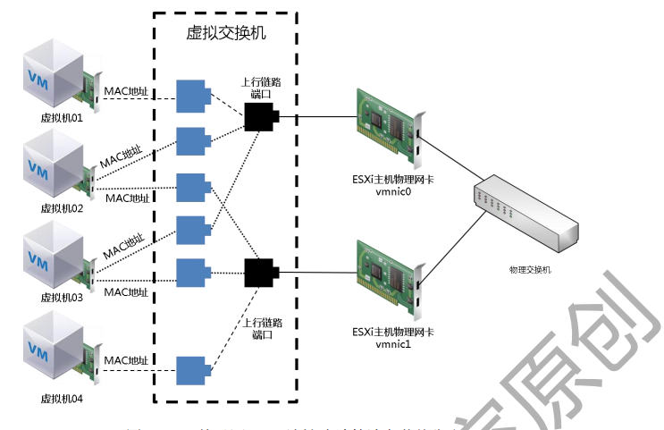
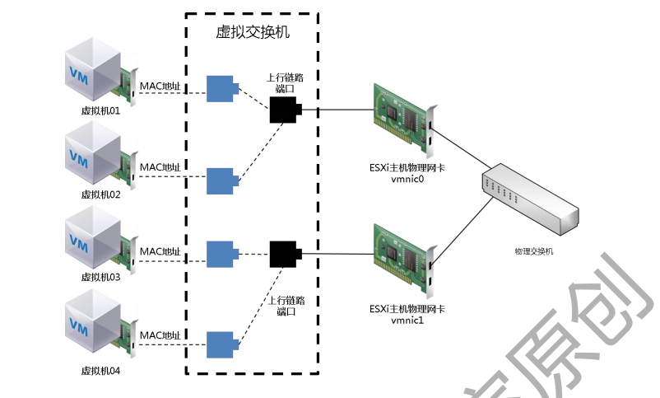

3.IP Base Hash
基于 IP 哈希算法的负载均衡, IP哈希是基于源 IP 地址和目标 IP 地址计算出一个散列值,当虚拟机与不同目标 IP 地址通信时使用不同的散列值,
这样就可以实现动态负载均衡. 在 ESXi 主机网络上使用基于 IP 哈希算法负载均衡,还必须满足一个前提,就是物理交换机必须支持链路聚合协议
(Link Aggregation Control Protocol) 以及思科私有端口聚合协议 (Port Aggregation Protocol),同时要求端口必须处于同一物理交换机.

三美环境事项
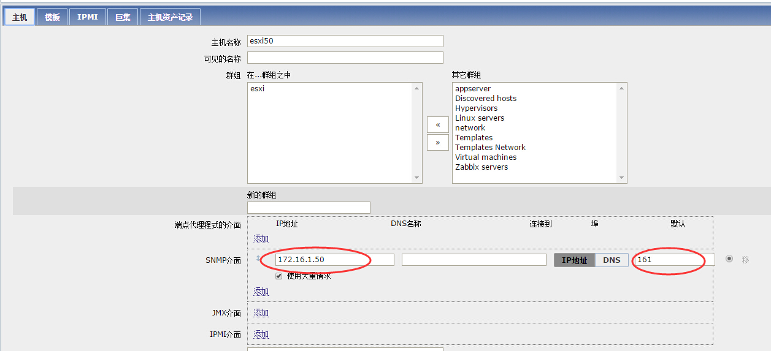
1.选购服务器需要千兆网络，交换机需添加千兆网络模块
2.共享存储选购
3.虚拟交换机负载均衡
4.虚拟机计划内迁移 (vMotion svmotion)
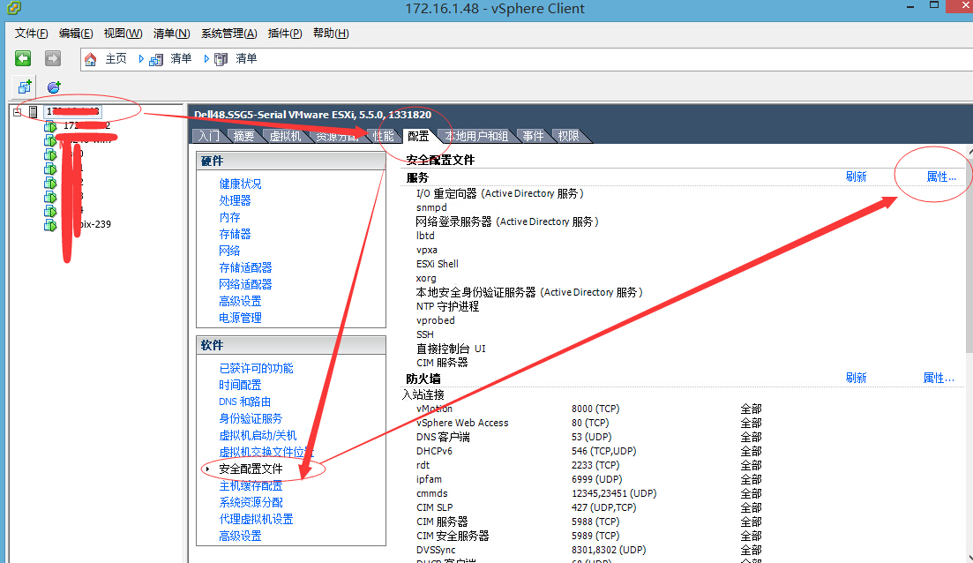
5.虚拟机计划外宕机(HA FT)
6.p2v 迁移操作时间
虚拟机开启 ssh snmp
一：开启esxi主机ssh,并配置snmp服务

1：打开VMware vSphere Client登录

2：选择需要开启ssh的esxi服务器---->配置------->安全配置文件--------->属性
打开属性

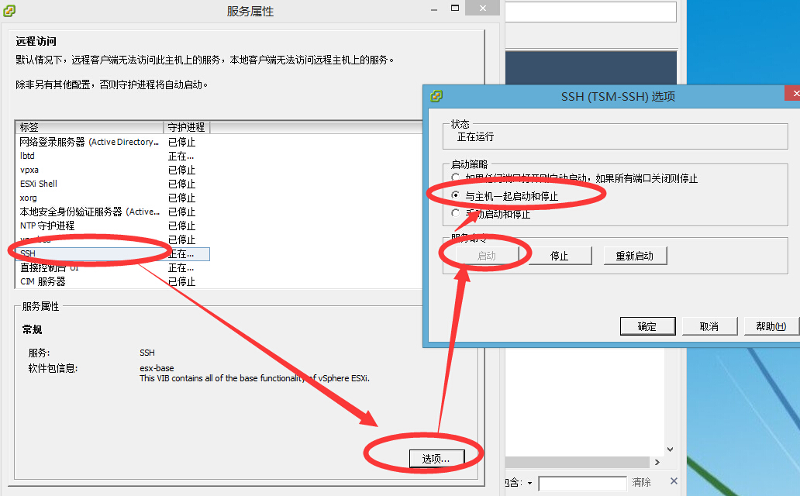
3：选择ssh-------->选项---------->启动&与主机一起启动和停止

4：开启ssh服务后用CRT登录ssh，配置.启动SNMP服务，如下命令：
#esxcli system snmp set --communities public
#esxcli system snmp set --enable true

esxi主机配置完成

二：zabbix监控

5：导入esxi模版，模版可以在一下连接下载：
http://www.zabbix.org/wiki/Zabbix_Templates

6：添加esxi监控主机

添加巨集：
{$SNMP_COMMUNITY} = public
{$SNMP_PORT} =161

即可完成zabbix对esxi主机的监控。

Sheet8
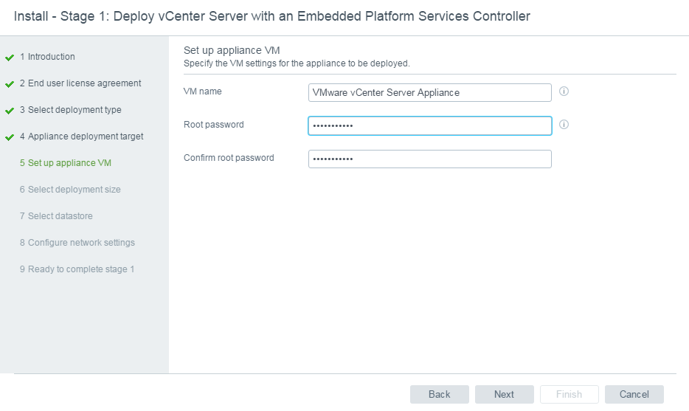
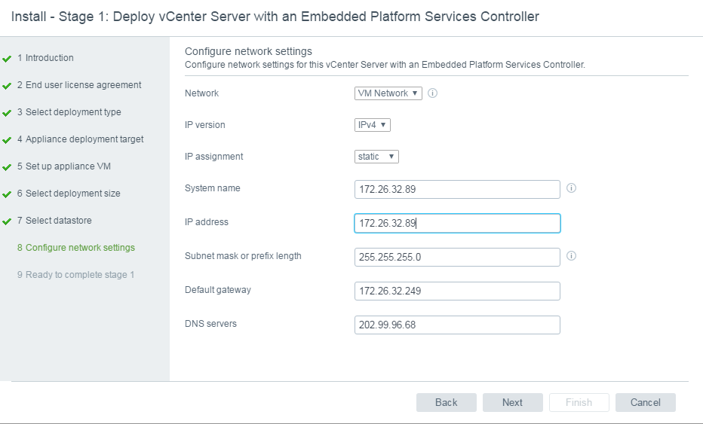
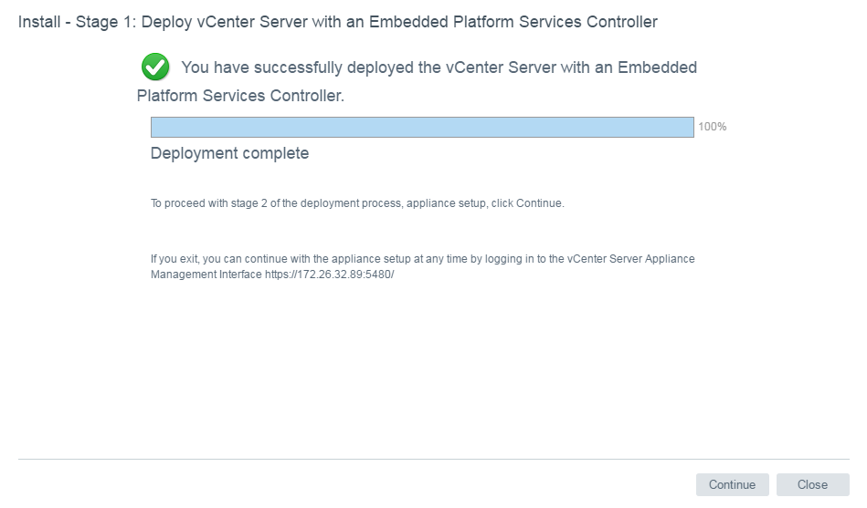
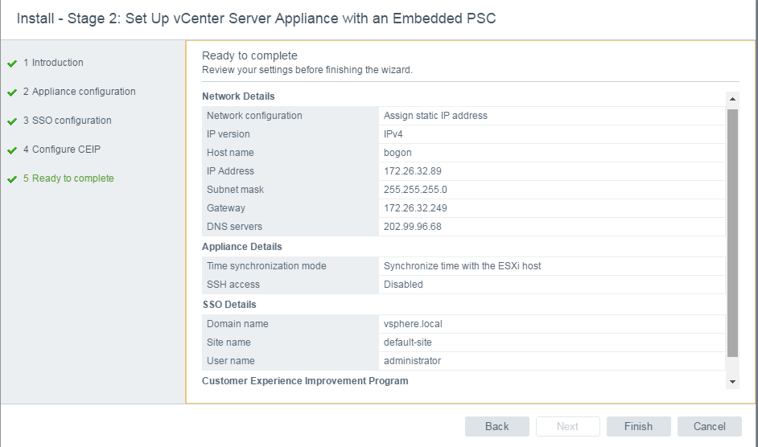
SSO@vcsa1
root@vcsa
SSO@vcsa6.5
administrator@vsphere.local
SSO@vcsa1.

